Sheet1






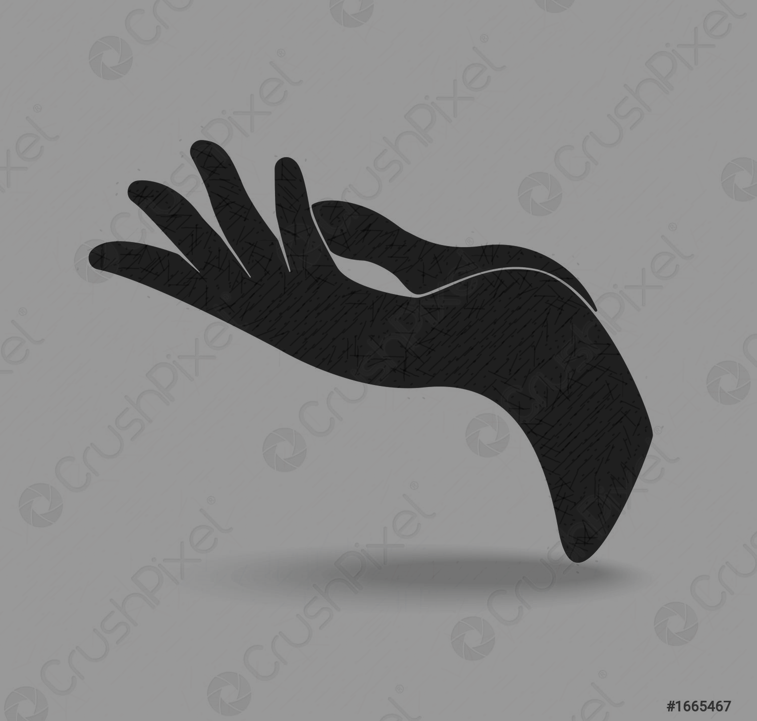

Sheet2








Sheet3
10.913404508
37.333333333

CAM XỨ NGHỆ
Thử một miếng, điếng cả người

www.facebook.com/camxunghe

